Sheet2
预约人数 | 在线峰值
17000 | 4700
3000 | 6000
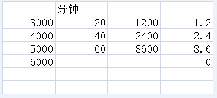

编号 | 服务器人数 | 时间 | 放入人数 | 备注:总时间
1 | 3000 | 10 | 9 | 18.518518519
2 | 4000 | 10 | 4 | 41.666666667
3 | 5000 | 10 | 3 | 55.555555556
4 | 6000 | 5 | 1

